Hoja1
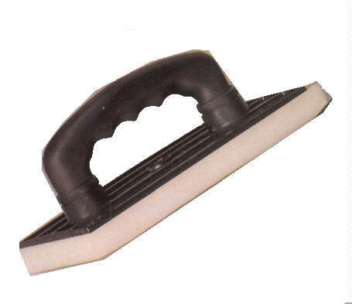
2023-06-26 14:41:35

LA PAZ 28 - HAEDO 4460-2005
BUENOS AIRES luquearti@gmail.com
____________________________________________________________________________________
"FRATACHOS PLASTICOS”
“Base de Alto Impacto”
“Mango Soplado Super Anatomico”
"Espuma Blanca Calidad 24kg/m3"
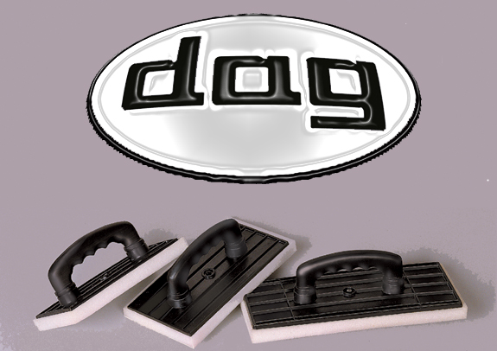

COD. | DESCRIPCION | PRECIO
F-004/1 | FRATACHO Nº 20 | 325.000
F-004/2 | FRATACHO Nº 25 | 380.000
F-004/3 | FRATACHO Nº 30 | 477.000
 | CAJA : X 30 UNIDADES

